상품제안서
맞춤제작 포토 스웨드타올 | 상품코드: S42979

 |  |  |  |  |  |  | 02-713-8555 | www.synergygift.co.kr
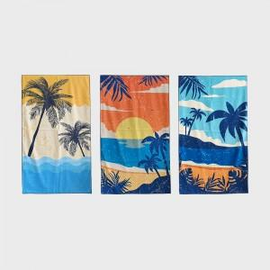 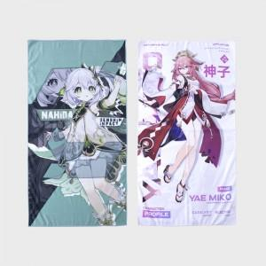 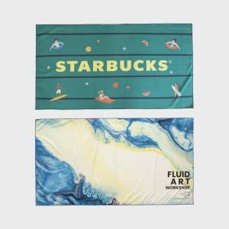

【상세/제작정보】

【인쇄/포장옵션】 | 풀칼라 / OPP(비닐)

【공급단가】 | 수량 | 100~ | 300~ | 500~ | 1,000~ | 3,000~
*VAT별도 | 30*30 | 3,150원 | 3,100원 | 2,980원 | 2,900원 | 2,830원
 | 35*64 | 4,670원 | 4,540원 | 4,380원 | 4,280원 | 4,190원
 | 40*80 | 6,500원 | 6,100원 | 5,880원 | 5,770원 | 5,650원
 | 64*100 | 10,140원 | 9,500원 | 9,180원 | 9,020원 | 8,850원

【상품 URL】 | https://www.synergygift.co.kr:443/src/goods_detail.php?gdno=42979

